Hoja1
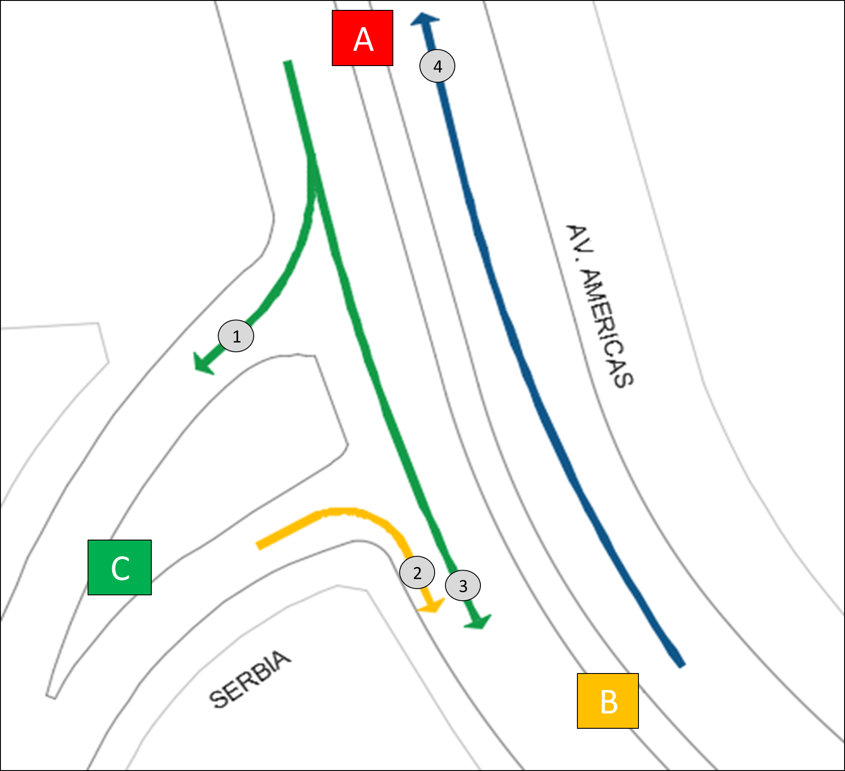
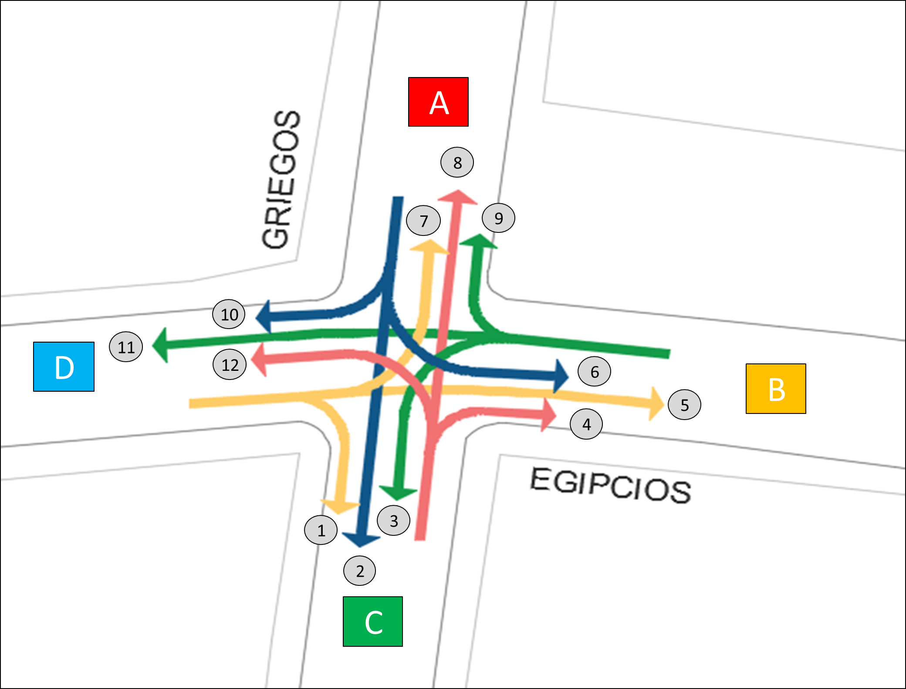
AFORO VEHICULAR PARA: | AMERICAS DOLMEN

numero_intersección | nombre_capturista | numero_de_movimiento | calle_origen | p_cardinal_calle_origen | letra_calle_origen | calle_destino | p_cardinal_calle_destino | letra_calle_destino | nombre_movimiento
1 | Capturista 1 | 1 | Av. Americas | Norte | A | Serbia | Poniente | C | Derecha
1 | Capturista 2 | 2 | Serbia | Poniente | C | Av. Americas | Sur | B | Derecha
1 | Capturista 1 | 3 | Av. Americas | Norte | A | Av. Americas | Sur | B | Derecho
1 | Capturista 2 | 4 | Av. Americas | Sur | B | Av. Americas | Norte | A | Derecho
2 | Capturista 3 | 1 | Egipcios | Poniente | D | Griegos | Sur | C | Derecha
2 | Capturista 6 | 2 | Griegos | Norte | A | Griegos | Sur | C | Derecho
2 | Capturista 5 | 3 | Egipcios | Oriente | B | Griegos | Sur | C | Izquierda
2 | Capturista 4 | 4 | Griegos | Sur | C | Egipcios | Oriente | B | Derecha
2 | Capturista 3 | 5 | Egipcios | Poniente | D | Egipcios | Oriente | B | Derecho
2 | Capturista 6 | 6 | Griegos | Norte | A | Egipcios | Oriente | B | Izquierda
2 | Capturista 3 | 7 | Egipcios | Poniente | D | Griegos | Norte | A | Izquierda
2 | Capturista 4 | 8 | Griegos | Sur | C | Griegos | Norte | A | Derecho
2 | Capturista 5 | 9 | Egipcios | Oriente | B | Griegos | Norte | A | Derecha
2 | Capturista 6 | 10 | Griegos | Norte | A | Egipcios | Poniente | D | Derecha
2 | Capturista 5 | 11 | Egipcios | Oriente | B | Egipcios | Poniente | D | Derecho
2 | Capturista 4 | 12 | Griegos | Sur | C | Egipcios | Poniente | D | Izquierda

